検査予約票
印刷は白黒で
（一財）岩手県建築住宅センター |  |  |  |  |  |  |  |  |  | 20220401

検査予約票の受理について |  |  |  |  |  |  |  |  |  | 受理日
検査予約のお申込みを頂き、ありがとうございます。

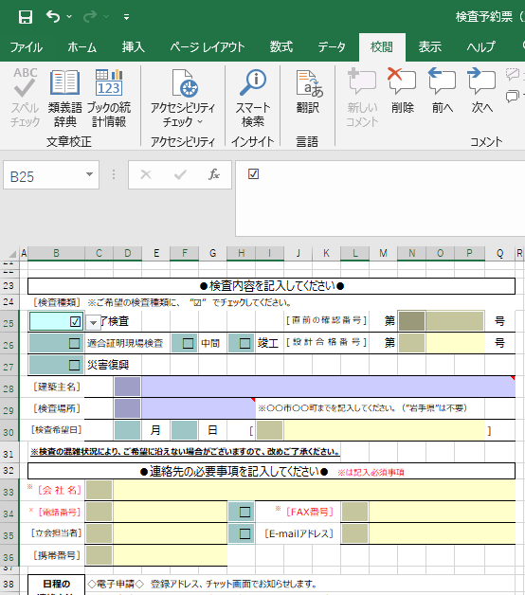
▼をクリックして、「入力の順番」を選択してください。
①
②
③
⑥
⑦
④
⑤
⑩
⑪
⑫
⑬
⑮
⑭
⑯
⑱
⑰
⑲
⑨
⑧
①～⑲の範囲が入力可能です。TABキーで順番に移動します
どのセルに入力するのか、すぐわかります
申請書の提出締切：検査希望日の４営業日前（午前中）
 |  |  |  | 必着
 |  |  |  |  |  | スムーズな検査にご協力ください
書面申請 の提出先 | 窓口：最寄りの窓口にご持参
 | 郵送：県南支所〈検査地：西和賀町、北上市、金ヶ崎町、奥州市、平泉町、一関市〉、 左記以外は 盛岡本部

 |  |  |  |  |  |  |  |  |  |  |  | ※上記欄は当センターで記載しますので、ご記入不要です。
検査予約票（完了検査・適合証明現場検査）

予約票の 提出方法 | ◇電子申請◇ チャット画面に、エクセル形式で添付
 | ◇書面申請◇ 検査代表メール kensa@ikjc.or.jp に、エクセル形式で添付（窓口ご来所前）

軽微変更 の有無 | 変更がある場合、事前にセンターにご相談ください。
 | 軽微変更扱いできずに、計画変更が必要になると、検査日のご希望に沿えない場合があります。

●検査内容を記入してください●
［検査種類］ | ※ご希望の検査種類に、 ”☑” でチェックしてください。
□ | 完了検査 |  |  |  |  |  | [直前の確認番号] |  | 第 |  |  | 号
□ | 適合証明現場検査 |  | □ | 中間 | □ | 竣工 | [設計合格番号] |  | 第 |  |  | 号
□ | 災害復興
［建築主名］
［検査場所］ |  |  |  |  |  | ※〇〇市〇〇町までを記入してください。（”岩手県”は不要）
［検査希望日］ |  | 月 |  | 日 | [ |  |  |  |  |  |  | ]
※検査の混雑状況により、ご希望に沿えない場合がございますので、改めご了承ください。
●連絡先の必要事項を記入してください● ※は記入必須事項
※［会 社 名］
※［電話番号］ |  |  |  |  | □ |  |  | ※［FAX番号］
［立会担当者］ |  |  |  |  | □ |  |  | ［E-mailアドレス］
［携帯番号］

日程の 連絡方法 | ◇電子申請◇ 登録アドレス、チャット画面でお知らせします。
 | ◇書面申請◇ FAX、メールのどちらを希望されるか選択してください。

 |  |  |  |  |  |  |  |  |  |  |  | ※下記欄は当センターで記載しますので、ご記入不要です。
依頼日： |  |  |  |  |  |  |  |  |  |  |  | 依頼元：（一財)岩手県建築住宅センター
依頼先： |  | 検査員
原議受取： | 依頼日当日中 |  |  | 検 査 指 示 書

・依頼番号 |  |  |  | 住セ建基外部検第 |  |  |  |  | ― |  | 号
・完了検査引受 |  |  |  |  |  |  |  | 第 |  |  | 号
・フラット 中間検査 |  |  |  |  |  |  |  | 第 |  |  | 号
・フラット 竣工検査 |  |  |  |  |  |  |  | 第 |  |  | 号
・災害復興住宅 現場検査 |  |  |  |  |  |  |  | 第 |  |  | 号

